TG102SE
XỬ LÝ THIẾT BỊ BẢO HÀNH THÁNG 1 NĂM 2018
Khách hàng: |  |  |  | Nhật Quang

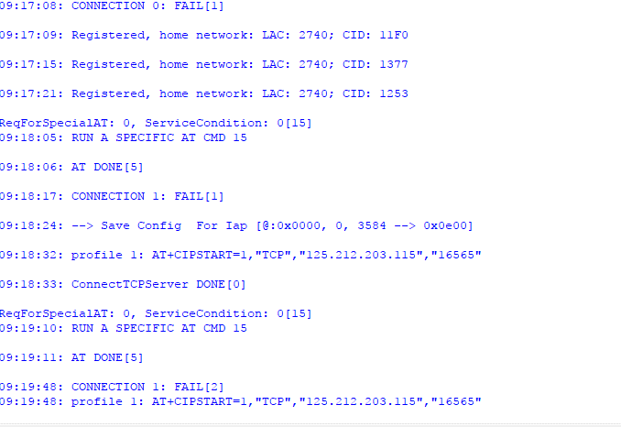
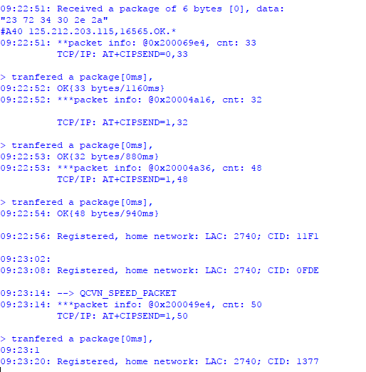
STT | Thông tin thiết bị |  |  |  |  |  |  |  | Xác đinh lỗi | Xử lý đối với FW |  | Xử lý đối với phần cứng |  | Kết Quả | Nhân Viên BH | Ghi chú lỗi
 | Ngày nhận | Ngày trả | Model | IMEI hoặc S/N | Phụ kiện | Có BH | Ghi chú | Thông tin cấu hình thiết bị (ID, IP, Port) |  | FW Ver. Cũ | FW Ver. Mới | Xử lý cơ bản | Linh kiện thay thế tính phí
1 | 16/1/2017 | 20/1/2018 | TG102SE | 861694030897621 |  | Còn BH |  | 125.212.203.115,16565 | Không bắn lên terminal |  | SE.3.00.---02.180115 | Nạp lại FW |  | BT | Thể | PM
2 | 16/1/2017 | 20/1/2018 | TG102SE | 862631034708569 |  | Còn BH | ID mới: 864811037254997 | Lock:'125.212.203.115,16565 | Không chốt GSM | SE.2.03.---25.111215 | SE.3.00.---02.180115 | Thay module GSM,Nâng cấp FW |  | BT | Thể | PC
3 | 18/1/2018 | 20/1/2018 | TG102SE | 862631034746403 |  | Còn BH |  | Lock:'125.212.203.115,16565 |  | SE.3.00.---01.181017 | SE.3.00.---02.180115 | Nâng cấp FW |  | BT | Thể | PM
4 | 18/1/2018 | 20/1/2018 | TG102SE | 861694031745357 |  | Còn BH |  | 125.212.203.115,16565 |  | SE.2.03.---25.111215 | SE.3.00.---02.180115 | Nâng cấp FW |  | BT | Thể | PM
5 | 18/1/2018 | 20/1/2018 | TG102SE | 862631034751817 |  | Còn BH |  | 125.212.203.115,16565 |  | SE.3.00.---01.181017 | SE.3.00.---02.180115 | Nâng cấp FW |  | BT | Thể | PM
6 | 29/1/2018 | 30/1/2018 | TG102SE_Demo | 866104021786242 |  | Còn BH | Thiết bị chỉ sử dụng được khi dùng dây nguồn của SE_demo | Lock: 125.212.203.115,16565 |  | SE.Demo.00029.111215 |  | Nạp lại FW |  | BT | Đạt | PM
7 | 29/1/2018 | 30/1/2018 | TG102SE_Demo | 866104021785152 |  | Còn BH | Thiết bị chỉ sử dụng được khi dùng dây nguồn của SE_demo | Lock: 125.212.203.115,16565 |  | SE.Demo.00029.111215 |  | Nạp lại FW |  | BT | Đạt | PM
8
9
10
11
12
13
14
15
16
17
18
19
20
21
22
23
24
25
26
27
28
29
30
31
32
33
34
35
36
37
38
39
40
41
42
43
44
45
46
47
48
49
50

 |  |  |  |  |  |  |  |  |  |  |  |  |  |  | Tổng | Số lượng
 |  |  |  |  |  |  |  |  |  |  |  |  |  |  | Phần mềm ( PM ) | 6
 |  |  |  |  |  |  |  |  |  |  |  |  |  |  | Lỗi phần cứng ( PC ) | 1

